Feuil1
À L'ATTENTION DE TOUT LE PERSONNEL SOIGNANT ET DES PROFESSIONNELS

Activités de prévention et de traitement du déconditionnement

Thématique du mois de mars



Bien manger!

Mois de la nutrition

Types d'activités suggérées pour la thématique mensuelle

Optimisation de l’hydratation : Proposition d’eau lors des collations et repas

Optimisation de l’autonomie lors de l’alimentation

Repas thématique : cabane à sucre



Dégustations de fruits et légumes

Dégustations de smoothies

Repas et Collations spéciales

Décoration de cupcakes

Activités de loisirs en lien avec la thématique mensuelle

Implication des PAB et ADS pour accomplir des activités de loisirs en lien avec la thématique

Rappel des bonnes pratiques en lien avec l’alimentation et l’hydratation
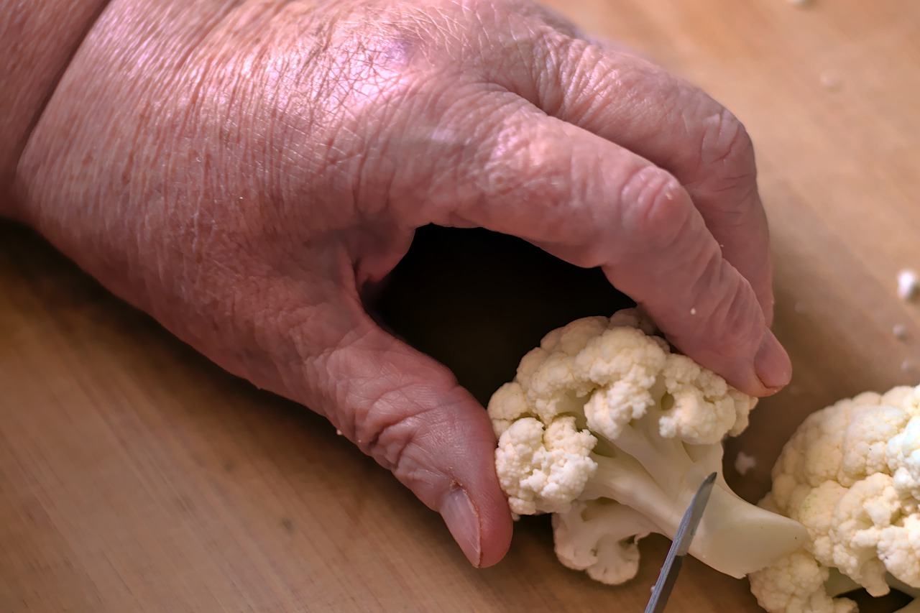

2e choix de repas disponible

Collation spéciale de la St-Patrick

Implication des usagers dans la préparation de certains mets

Merci de collaborer au maintien des acquis des usagers
et ainsi leur permettre de maintenir leur autonomie et leurs capacités

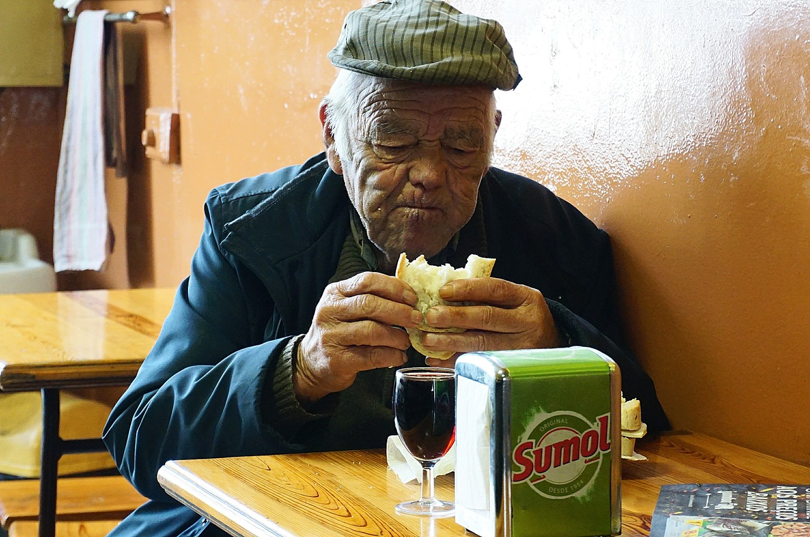
Merci de votre travail d'équipe!

"La gastronomie est l'art d'utiliser la nourriture pour créer du bonheur" Théodore Zedlin

